Facteurs correctifs
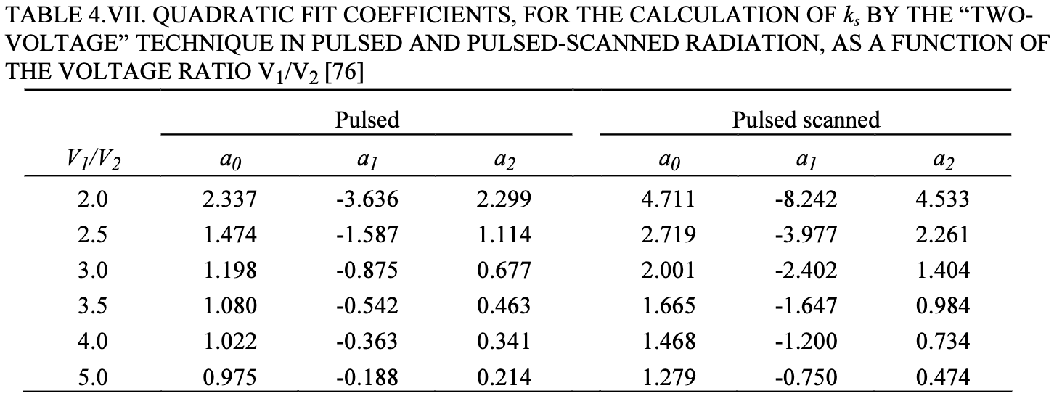
T mes (°C) |  |  | P0 (hPa) | 1013.25 |  |  | Pré irradiation + zéro électromètre à chaque changement de tension CI
P mes (hPa) |  |  | T0 (°C) | 20
kTP | #DIV/0!

Mesures ROOS

 | X6 |  |  |  | X23
Tension (V) | 400 | 100 | -400 | -100 | 400 | 100 | -400 | -100
Charge 1 (nC)
Charge 2 (nC)
Charge 3 (nC)
Charge moyenne (nC) | #DIV/0! | #DIV/0! | #DIV/0! | #DIV/0! | #DIV/0! | #DIV/0! | #DIV/0! | #DIV/0!
krec | #DIV/0! |  |  |  | #DIV/0!
kpol 400 V | #DIV/0! |  |  |  | #DIV/0!
kpol 100 V | #DIV/0! |  |  |  | #DIV/0!

 |  |  |  |  |  |  |  |  |  |  |  |  | V1/V2 | a0 | a1 | a2
 |  |  |  |  |  |  |  |  |  |  |  |  | 4 | 1.022 | -0.363 | 0.341

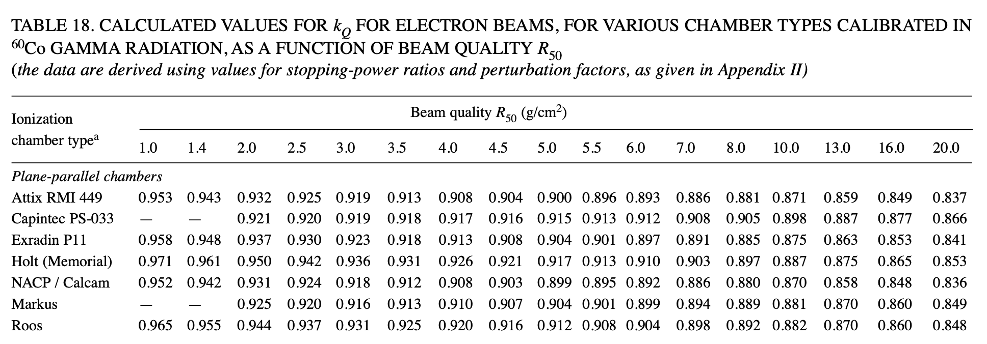
R50 (g/cm2) | kQ |  | Energie (MeV) | R50 | kQ
1 | 0.965 |  | 6 | 2.28 | 0.943
1.4 | 0.955 |  | 9 | 3.55 | 0.91
2 | 0.944 |  | 12 | 4.99 | 0.912
2.5 | 0.937 |  | 15 | 6.28 | 0.902
3 | 0.931 |  | 18 | 7.48 | 0.895
3.5 | 0.925
4 | 0.92 |  | Passage de la chambre cylindrique de référence à la chambre plate à calibrer
4.5 | 0.916
5 | 0.912
5.5 | 0.908
6 | 0.904
7 | 0.898
8 | 0.892
10 | 0.882
13 | 8.70E-01
16 | 0.86
20 | 0.848

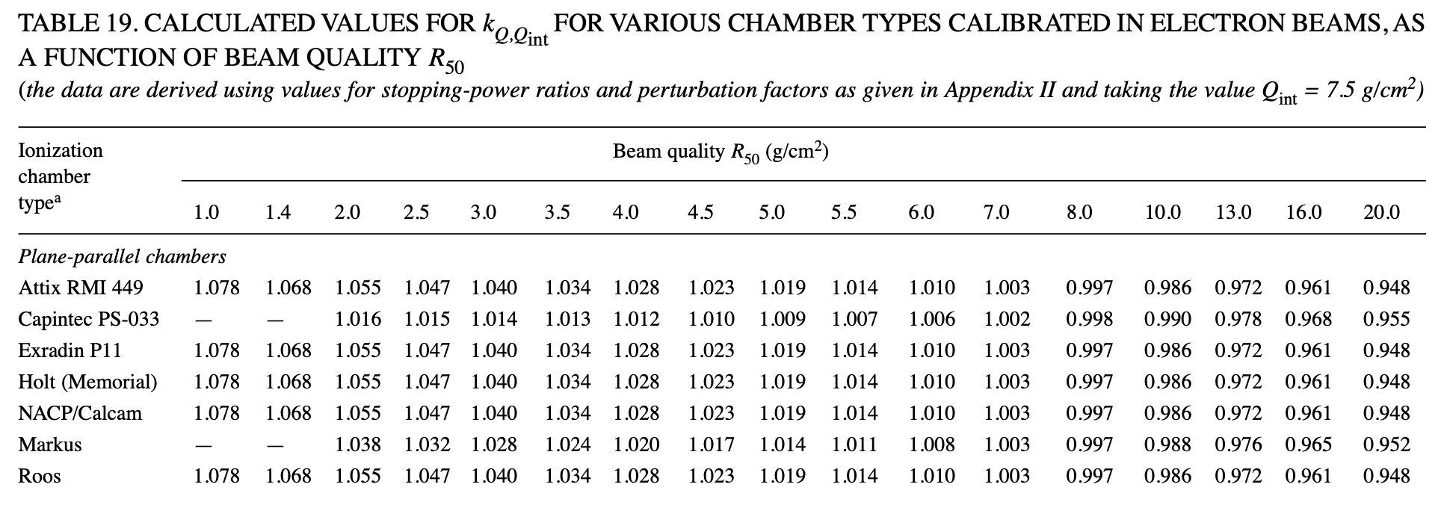
R50 (g/cm2) | kQ,Qint |  | Energie (MeV) | R50 | kQ,Qint
1 | 1.078 |  | 6 | 2.28 | 1.05
1.4 | 1.068 |  | 9 | 3.55 | 1.0334
2 | 1.055 |  | 12 | 4.99 | 1.0198
2.5 | 1.047 |  | 15 | 6.28 | 1.008
3 | 1.04 |  | 18 | 7.48 | 1
3.5 | 1.034
4 | 1.028 |  | A partir du coefficient d'étalonnage du LNHB pour le faisceau de 18 MeV puis application du kQ,Qint
4.5 | 1.023
5 | 1.019
5.5 | 1.014
6 | 1.01
7 | 1.003
8 | 0.997
10 | 0.986
13 | 0.972
16 | 0.961
20 | 0.948

R50 (g/cm2) | 1 | 1.4 | 2 | 2.5 | 3 | 3.5 | 4 | 4.5 | 5 | 5.5 | 6 | 7 | 8 | 10 | 13 | 16 | 20
kQ | 0.965 | 0.955 | 0.944 | 0.937 | 0.931 | 0.925 | 0.92 | 0.916 | 0.912 | 0.908 | 0.904 | 0.898 | 0.892 | 0.882 | 0.87 | 0.86 | 0.848

Energie (MeV) | 6 | 9 | 12 | 15 | 18
R50 | 2.28 | 3.55 | 4.99 | 6.28 | 7.48
kQ | 0.943 | 0.91 | 0.912 | 0.902 | 0.895

R50 (g/cm2) | 1 | 1.4 | 2 | 2.5 | 3 | 3.5 | 4 | 4.5 | 5 | 5.5 | 6 | 7 | 8 | 10 | 13 | 16 | 20
kQ,Qint | 1.078 | 1.068 | 1.055 | 1.047 | 1.04 | 1.034 | 1.028 | 1.023 | 1.019 | 1.014 | 1.01 | 1.003 | 0.997 | 0.986 | 0.972 | 0.961 | 0.948

Energie (MeV) | 6 | 9 | 12 | 15 | 18
R50 | 2.28 | 3.55 | 4.99 | 6.28 | 7.48
kQ,Qint | 1.0505 | 1.0334 | 1.0198 | 1.008 | 1

